Feuille de calcul
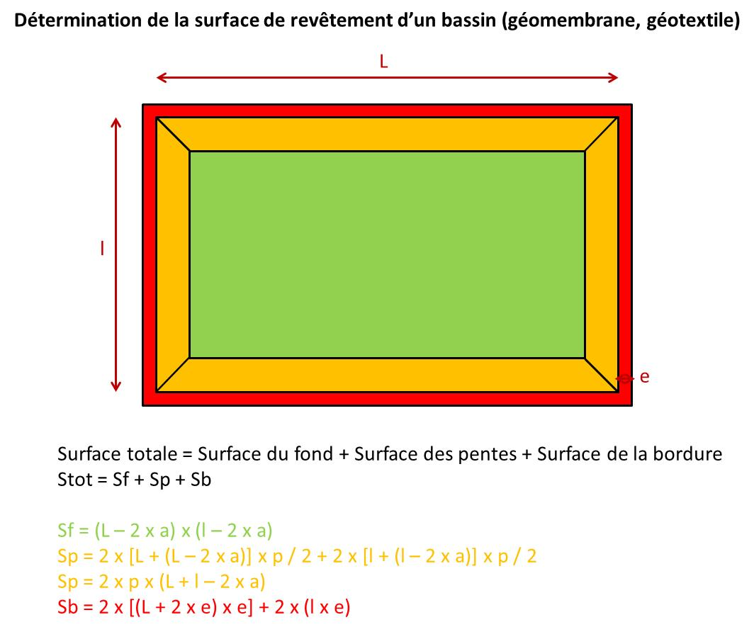
Dimensions - Garnissage - Cloisons |  |  |  |  | Tuyaux - Drains |  |  | Revêtements fond |  |  |  | Génie civil - Equipements |  |  | Entretien - Exploitation

Nombre d'EH |  | 60 gDBO5/j |  |  |  | Alimentation 1er étage |  |  |  | 1er étage | 2ème étage |  | Terrassement |  |  | Inspection de la STEP
Nombre d'hab équivalent | 0 | 50 gDBO5/j |  |  |  | Nb points d'alimentation | 0 |  | L (m) | 0 | 0 |  | Volume excavé (m3) | 0 |  | Nb trajets aller-retour (/an) | 104
 |  |  |  |  |  | Linéaire de tuyaux (m) | 0 |  | l (m) | 0 | 0 |  | Temps de travail (h) | 0
Surfaces filtres |  |  |  |  |  | Masse tuyaux inox (kg) | 0 |  | h (m) (dont revanche) | 1.0 | 0.8 |  |  |  |  | Désherbage mécanique des abords
1er étage (1,2 m²/hab) | 0 | m² |  |  |  |  |  |  | a (m) | 0.50 | 0.38 |  | Occupation du sol |  |  | Surface désherbée (m²) | 0
2ème étage (0,8 m²/hab) | 0 | m² |  |  |  | Alimentation 2ème étage |  |  | p (m) | 1.1 | 0.8 |  | Surface occupée (m²) | 0 |  | Temps de travail pour une personne (j) | 0
Surface totale filtres | 0 | m² |  |  |  | Nb rampes | 0 |  | e (m) | 0.5 | 0.5 |  | Durée d'occupation (ans) | 30 |  | Nb opérations par an | 6
 |  |  |  |  |  | Linéaire de rampes (m) | 0 |  |  |  |  |  |  |  |  | Surface désherbée (m²/an) | 0
Dimensions |  |  |  |  |  | Linéaire porte-rampes (m) | -2 |  | Surface de revêtement (m²) | 0 | 0 |  | Démantèlement |  |  | Nb trajets aller-retour (/an) | 0
 | 1er étage | 2ème étage |  |  |  | Masse tuyaux PEHD (kg) | -4 |  | Surface totale (m²) | 0 |  |  | Volume remanié (m3) | 0
Longueur (m) | 0 | 0 |  |  |  |  |  |  | Masse surfacique géomembrane (kg/m²) | 1.41 |  |  | Temps de travail (h) | 0 |  | Faucardage des roseaux
Largeur (m) | 0 | 0 |  |  |  | Drains |  |  | Masse totale de géomembrane (kg) | 0 |  |  |  |  |  | Surface faucardée (m²) | 0
Hauteur revanche (m) | 0.50 | 0.25 |  |  |  | Linéaire drains 1er étage (m) | 0 |  | Masse surfacique géotextile (kg/m²) | 0.80 |  |  | Voiries intérieures |  |  | Temps de travail pour une personne (j) | 0
Profondeur totale (m) | 1.0 | 0.75 |  |  |  | Linéaire drains 2ème étage (m) | 0 |  | Masse totale de géotextile (kg) | 0 |  |  | Longueur totale (m) | 0 |  | Nb opérations par an | 1
 |  |  |  |  |  | Masse tuyaux PVC (kg) | 0 |  |  |  |  |  | Masse gravier (kg) | 0 |  | Surface faucardée (m²/an) | 0
Garnissage 1er étage |  |  |  |  |  |  |  |  | Géomembrane : | http://www.firestonebpe.com/en/lining/epdm-geomembrane/technical-information/technical-information-sheets |  |  | Masse géotextile (kg) | 0 |  | Nb trajets aller-retour (/an) | 0
Matériau | Epaisseur (m) | Volume (m3) | Masse volumique (kg/m3) | Masse (kg) |  | Connexion entre étages + avec milieu récepteur |  |  | Géotextile de protection : | http://www.novintiss.com/telechargement/index.html
Gravier | 0.5 | 0 | 1,700 | 0 |  | Linéaire de tuyaux (m) | 100 |  |  |  |  |  | Béton |  |  | Curage des boues
Sable | 0 | 0 | 1,600 | 0 |  | Masse tuyaux PVC (kg) | 269 |  |  |  |  |  | Local d'exploitation (kg) | 25000 |  | Volume de boues à 10 ans (m3) | 0
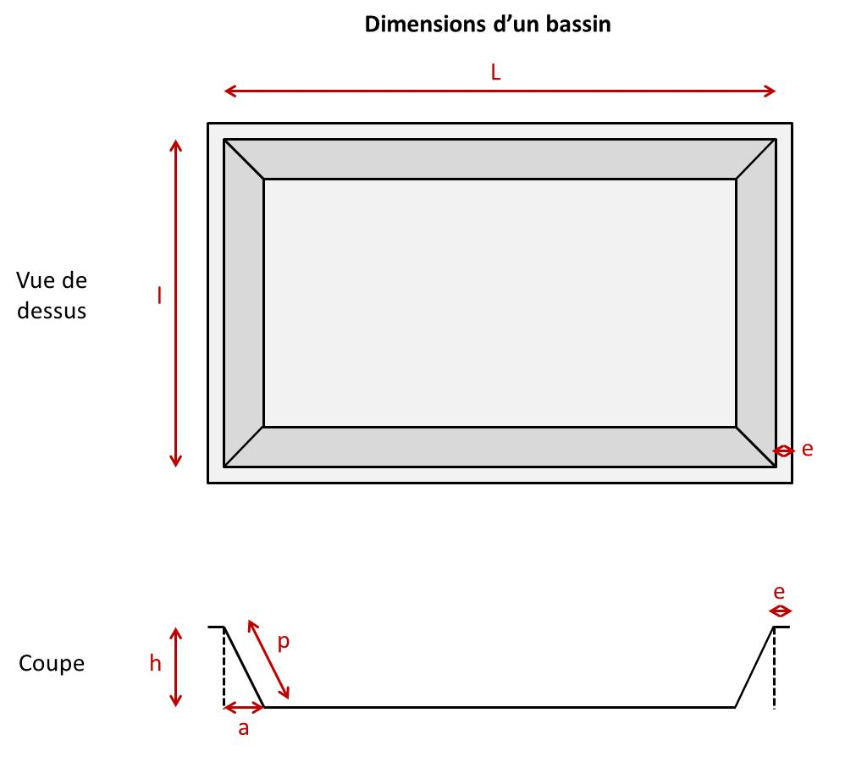
Epaisseur totale | 0.5 |  |  |  |  |  |  |  |  |  |  |  | Déversoir d'orage (kg) | 4400 |  | Temps de travail pour une machine (j) | 0
Garnissage 2ème étage |  |  |  |  |  |  |  |  |  |  |  |  | Canaux d'arrivée/sortie (kg) | 8800 |  | Nb opérations par an | 0.1
Matériau | Epaisseur (m) | Volume (m3) | Masse volumique (kg/m3) | Masse (kg) |  |  |  |  |  |  |  |  | Bâches de stockage (kg) | 8800 |  | Masse de boues curées (kg/an) | 0
Gravier | 0.2 | 0 | 1,700 | 0 |  |  |  |  |  |  |  |  | Masse béton armé (kg) | 25000 |  | Nb trajets aller-retour (/an) | 0
Sable | 0.3 | 0 | 1,600 | 0 |  |  |  |  |  |  |  |  | Masse béton maigre (kg) | 22000
Epaisseur totale | 0.5 |  |  |  |  |  |  |  |  |  |  |  |  |  |  | Consommation électrique (kWh/j)
 |  |  | Masse totale de gravier (kg) | 0 |  |  |  |  |  |  |  |  | Equipements |  |  | Dégrilleur | 0.0
 |  |  | Masse totale de sable (kg) | 0 |  |  |  |  |  |  |  |  | Dégrilleur |  |  | Poste de relevage | 0.0
 |  |  |  |  |  |  |  |  |  |  |  |  | Poste de relevage |  |  | Ouvrage d'alimentation 1er étage | 0.0
Cloisons filtres |  |  |  |  |  |  |  |  |  |  |  |  | Ouvrage d'alimentation 1er étage |  |  | Ouvrage d'alimentation 2ème étage | 0.0
 | 1er étage | 2ème étage |  |  |  |  |  |  |  |  |  |  | Ouvrage d'alimentation 2ème étage |  |  | Consommation totale | 0.0
Masses cloisons (kg) | 0 | 0
Masse totale aluminium (kg) | 0

Tuyaux et drains
Calcul des masses de tuyaux/drains
Remarque : les calculs sont basés sur les données d'inventaire d'un FPRv 806 EH (Dufour, 2009) présentées plus bas dans la feuille de calcul

PVC
Masse vol. | 1380 | kg/m3 | PVC
Diam ext. | Diam int. | long. L | Masse | Masse
mm | mm | m | kg/m | totale
160.00 | 155.00 | 0 | 1.71 | 0 | Drains évacuation 1er étage écoulement vertical
160.00 | 155.00 | 0 | 1.71 | 0 | Drains évacuation 2ème étage écoulement vertical
200.00 | 193.70 | 100 | 2.69 | 269 | Connexion entre étages + milieu récepteur

PEHD
Masse vol. | 960 | kg/m3 | PEHD
Diam ext. | Diam int. | long. L | Masse | Masse
mm | mm | m | kg/m | totale
100.00 | 96.93 | 0 | 0.46 | 0 | Alimentation 2ème étage écoulement vertical
200.00 | 193.70 | -2 | 1.87 | -4 | Alimentation 2ème étage écoulement vertical

Acier inoxydable
Masse vol. | 7900 | kg/m3 | inox
Diam ext. | Diam int. | long. L | Masse | Masse
mm | mm | m | kg/m | totale
200.00 | 196.00 | 0 | 9.83 | 0 | Alimentation 1er étage écoulement vertical

Source des calculs

Tuyaux 1er étage pour un FPRv 806 EH (Dufour, 2009)

Masse vol. | 1380 | kg/m3 | PVC
Diam ext. | Diam int. | long. L | Masse | Masse
mm | mm | m | kg/m | totale
160.00 | 155.00 | 46.00 | 1.71 | 78.52
200.00 | 193.70 | 20.00 | 2.69 | 53.77
250.00 | 242.10 | 90.00 | 4.21 | 379.22 | 20% pris
 |  |  | TOTAL (kg) = | 512 | 102.30 | kg

Masse vol. | 7900 | kg/m3 | inox
Diam ext. | Diam int. | long. L | Masse | Masse
mm | mm | m | kg/m | totale
129.00 | 125.00 | 90.00 | 6.30 | 567.35
104.00 | 100.00 | 20.00 | 5.06 | 101.26
84.00 | 80.00 | 46.00 | 4.07 | 187.23 | 80% pris
 |  |  | TOTAL (kg) = | 856 | 684.68 | kg
Epaisseur des tuyaux en plastique

Détermination de l'épaisseur des tuyaux en plastique par extrapolation

Diam ext. (mm) | Epaisseur (mm)
160 | 2.50
200 | 3.15
250 | 3.95

Détermination de l'épaisseur des tuyaux en inox par extrapolation

Diam ext. (mm) | Epaisseur (mm)
129 | 2.00
104 | 2.00
84 | 2.00

